1.2 & 1.3
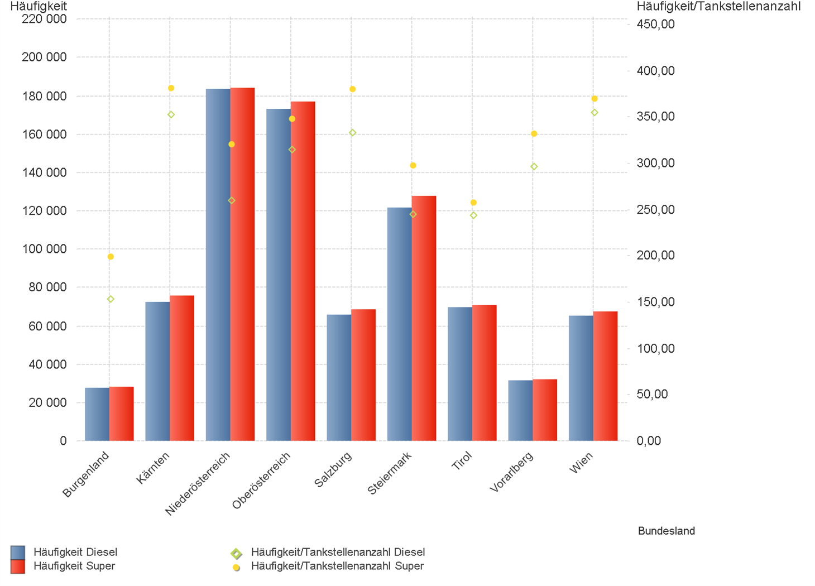
01.07.2024 - 30.09.2024

1.2. | Tankstellenanzahl und Median für "Diesel" und "Super" nach Bundesländern



1.3. | Häufigkeit und durchschnittliche Häufigkeit (je Tankstelle) der Preisänderungen für "Diesel"
 | und "Super" nach Bundesländern

1.6 & 1.7
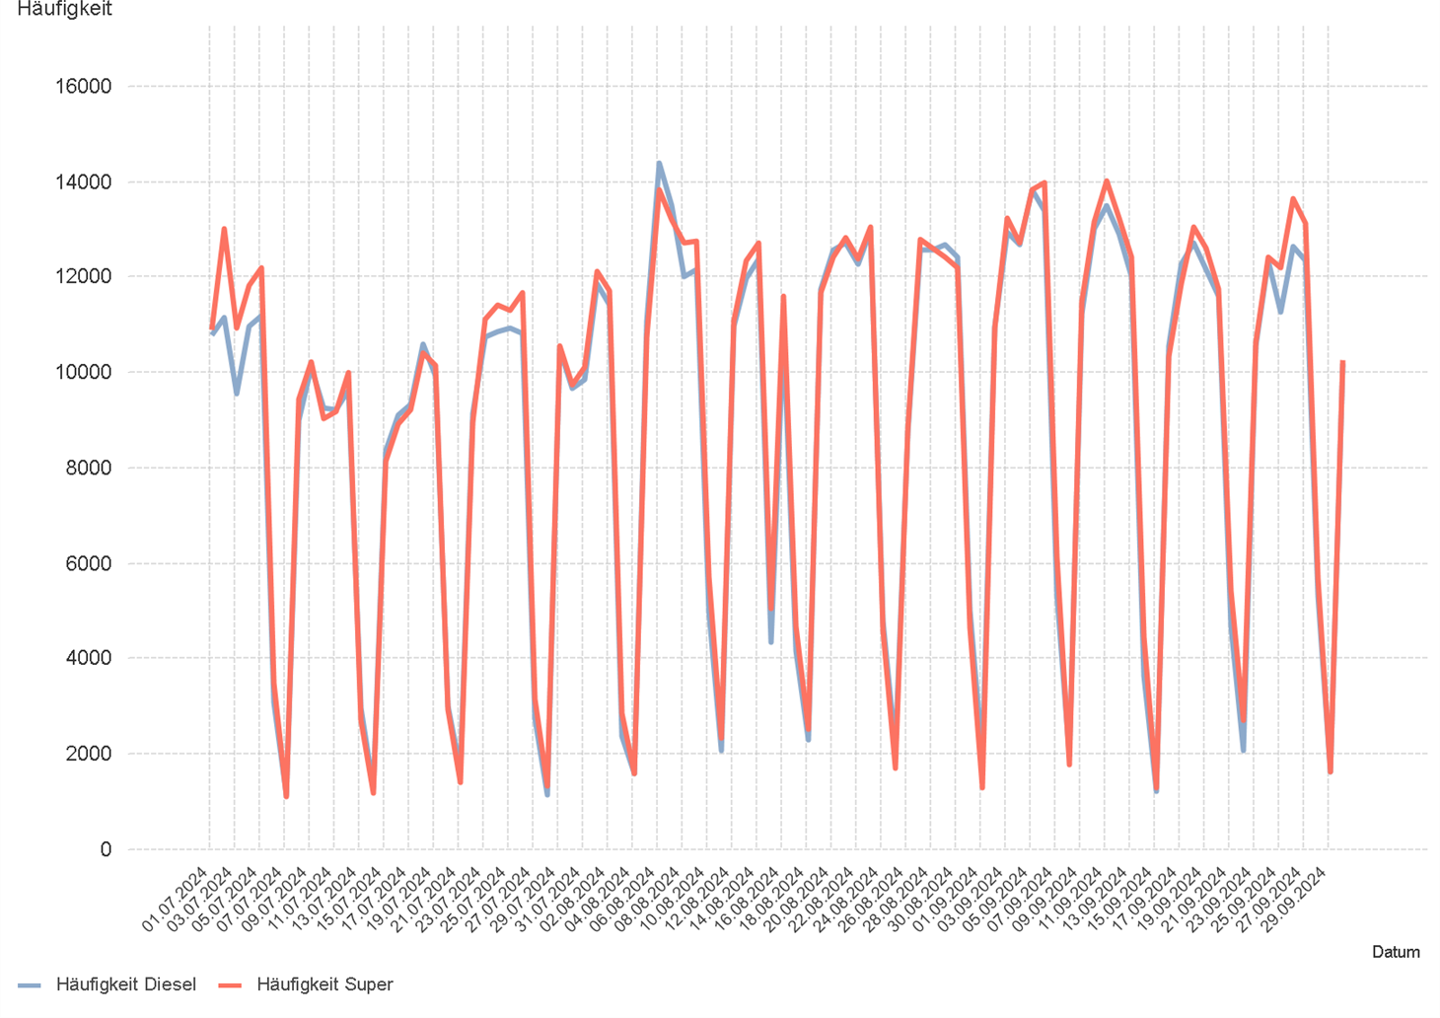
01.07.2024 - 30.09.2024

1.6. Entwicklung der Spritpreise in Österreich

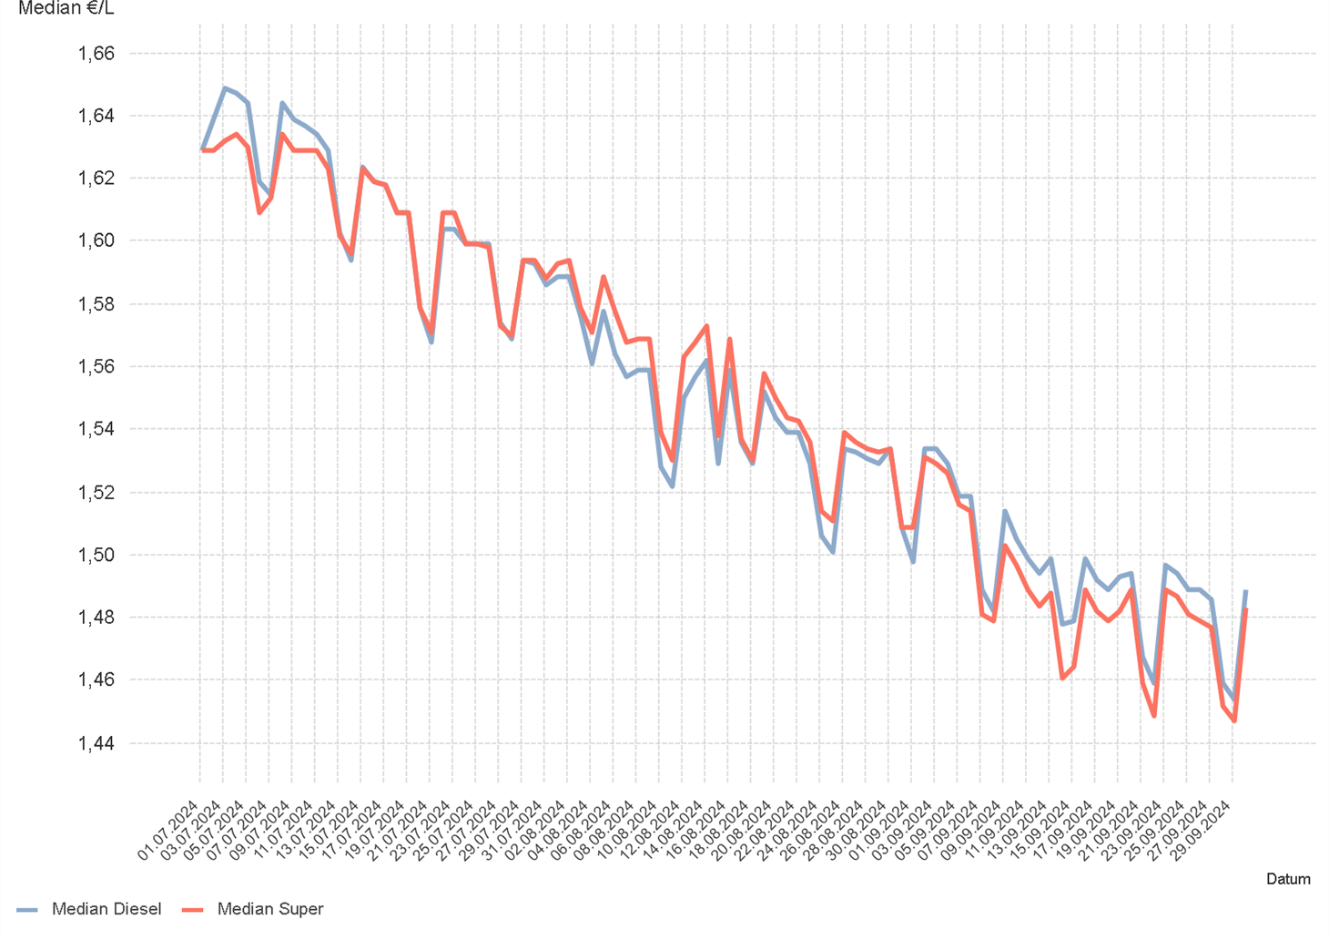

1.7. Entwicklung der Häufigkeit der Preisänderungen in Österreich

2.2 & 2.3
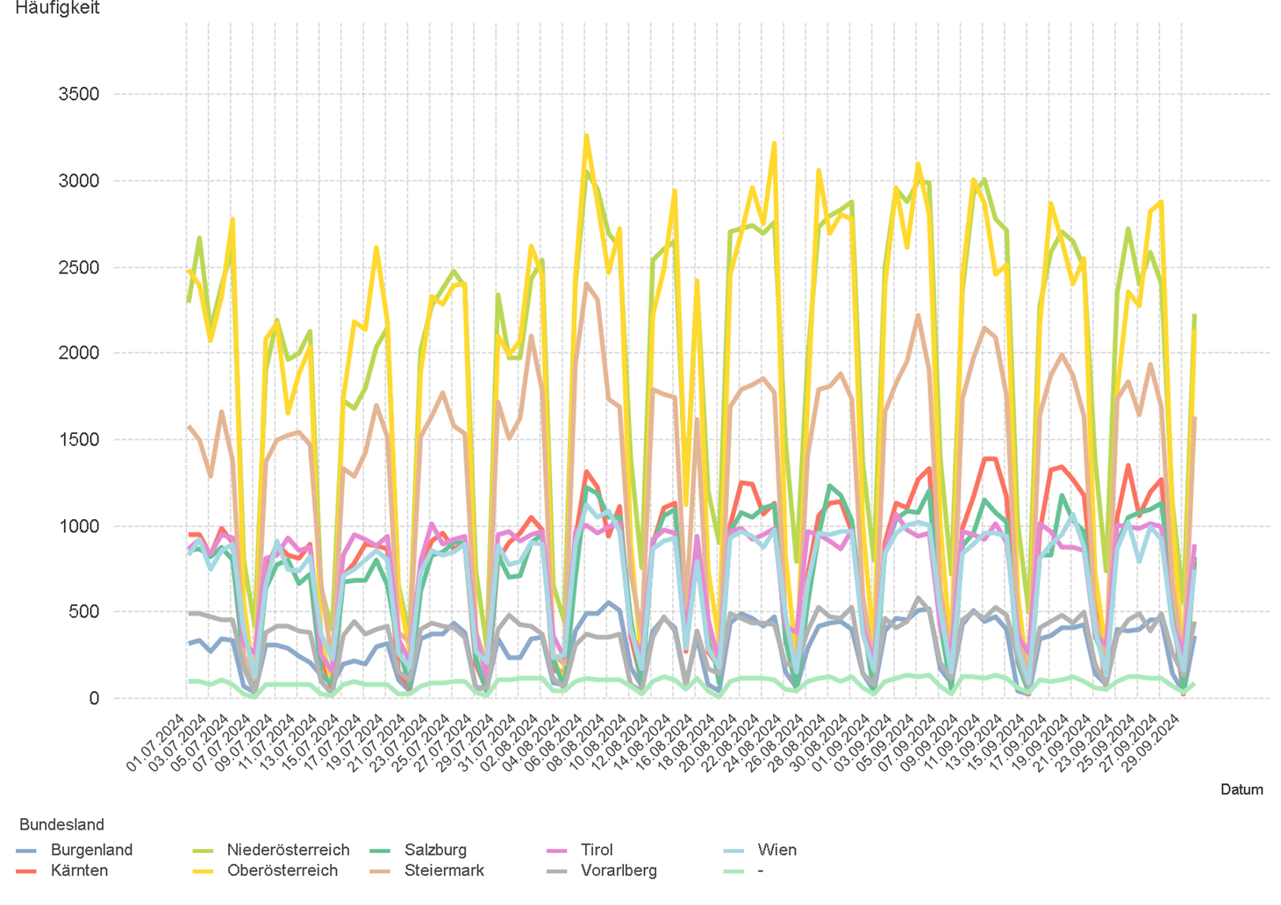
01.07.2024 - 30.09.2024

2.2. Entwicklung der Häufigkeit der Preisänderungen für "Diesel" Preise

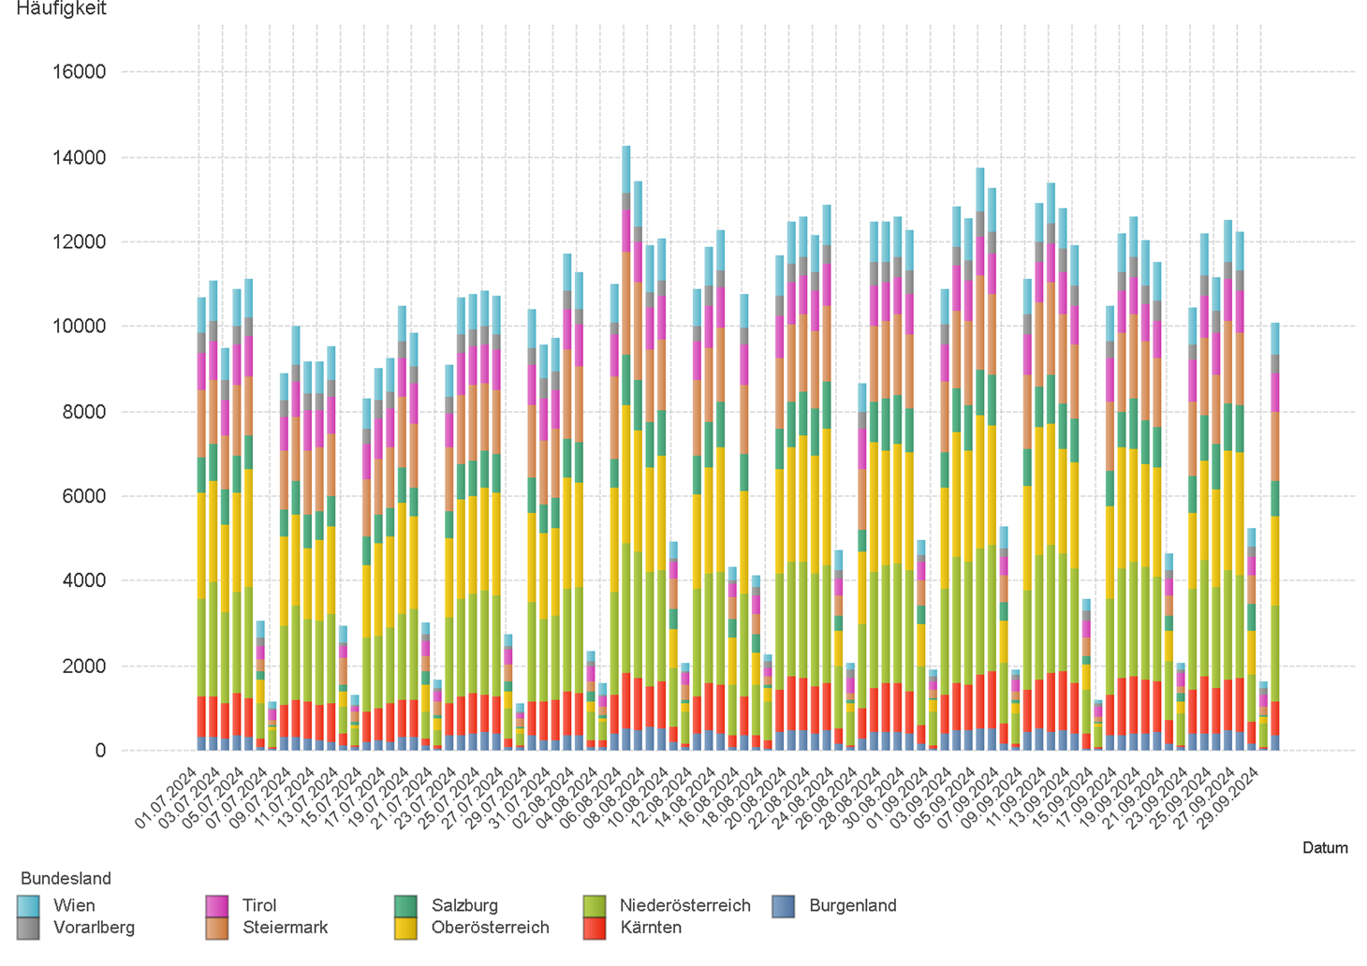

2.3. Entwicklung der Häufigkeit der Preisänderungen für "Diesel" Preise nach Bundesländern

2.5 & 2.6
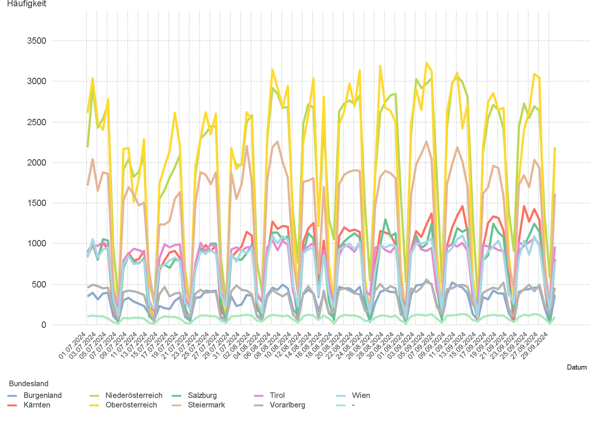
01.07.2024 - 30.09.2024

2.5. Entwicklung der Häufigkeit der Preisänderungen für "Super" Preise



2.6. Entwicklung der Häufigkeit der Preisänderungen für "Super" Preise nach Bundesländern

3.2
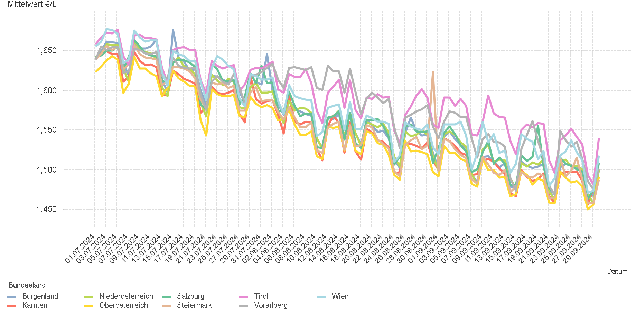
01.07.2024 - 30.09.2024

3.2. Entwicklung Mittelwert für "Diesel" Preise

3.4
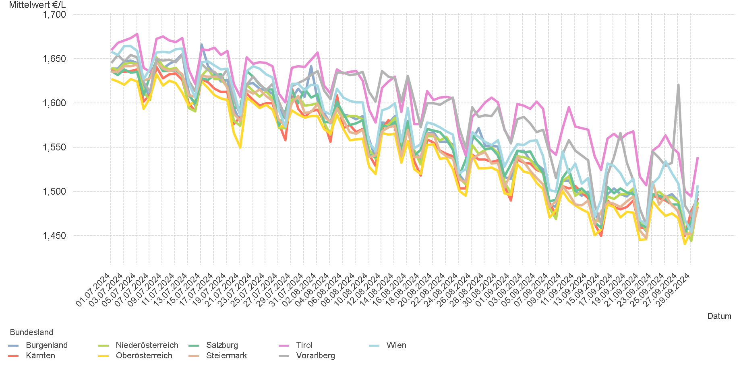
01.07.2024 - 30.09.2024

3.4. Entwicklung Mittelwert für "Super" Preise

4.2
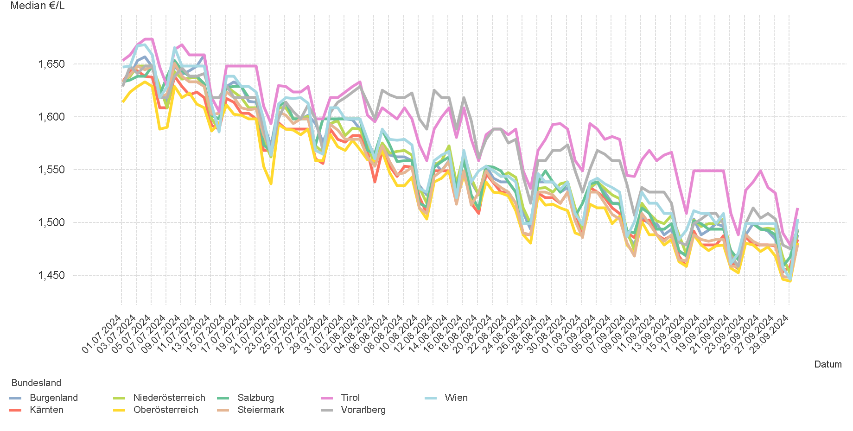
01.07.2024 - 30.09.2024

4.2. Entwicklung Median für "Diesel" Preisen

4.4
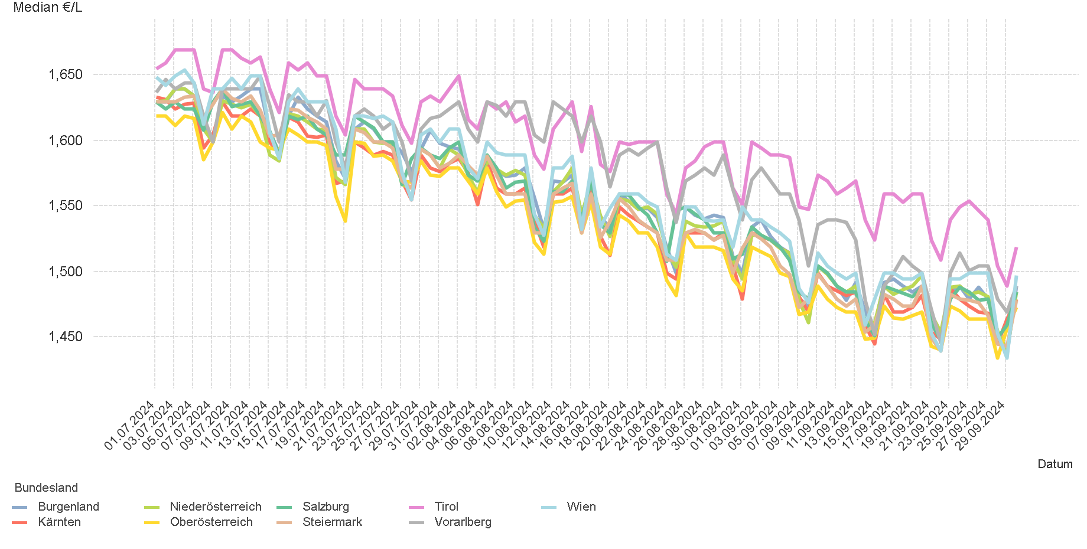
01.07.2024 - 30.09.2024

4.4. Entwicklung Median für "Super" Preisen

6.
01.07.2024 - 30.09.2024

6. Häufigkeit der Preisänderungen durch Tankstellenbetreiber je Meldekanal nach Monaten


DIESEL
Monat | Import | SMS | Web | Total
7 | 232738 | 716 | 14,545 | 247,999
8 | 272203 | 706 | 14,977 | 287,886
9 | 267860 | 683 | 14,575 | 283,118
Total | 772801 | 2,105 | 44,097 | 819,003


SUPER
Monat | Import | SMS | Web | Total
7 | 242853 | 693 | 12,459 | 256,005
8 | 278069 | 668 | 13,137 | 291,874
9 | 277922 | 683 | 12,946 | 291,551
Total | 798844 | 2,044 | 38,542 | 839,430

